상품제안서
쿠션담요, 무릎담요, 항공담요, 낮잠담요, 수험생담요, 항공쿠션담요, 휴대용담요, 기내용담요 극세사담요 | 상품코드: F28027

 |  |  |  |  |  |  | 02-412-0044 | www.easy1.co.kr
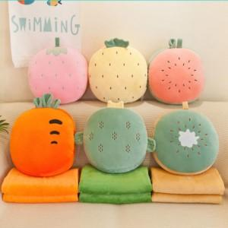

【상세/제작정보】

【인쇄/포장옵션】 | / 포장불가능

【공급단가】 | 수량 | 30~ | 100~ | 300~ | 500~ | 1,000~
*VAT별도 | 단가 | 11,870원 | 11,680원 | 11,400원 | 11,110원 | 10,920원

【상품 URL】 | http://www.easy1.co.kr/src/goods_detail.php?gdno=28027

